地图
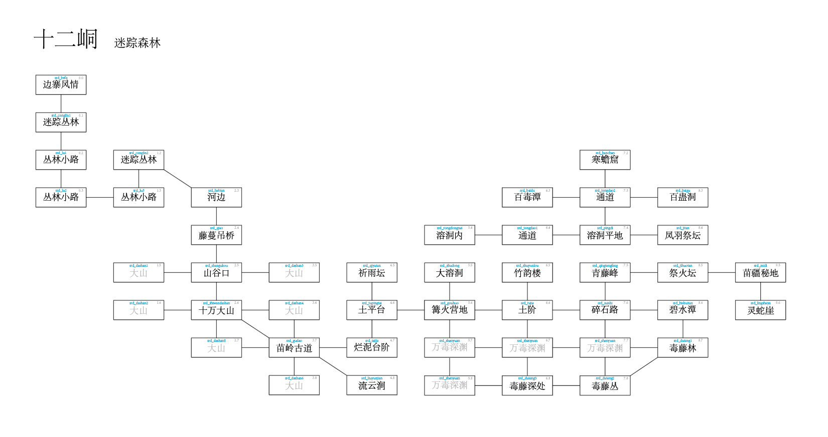
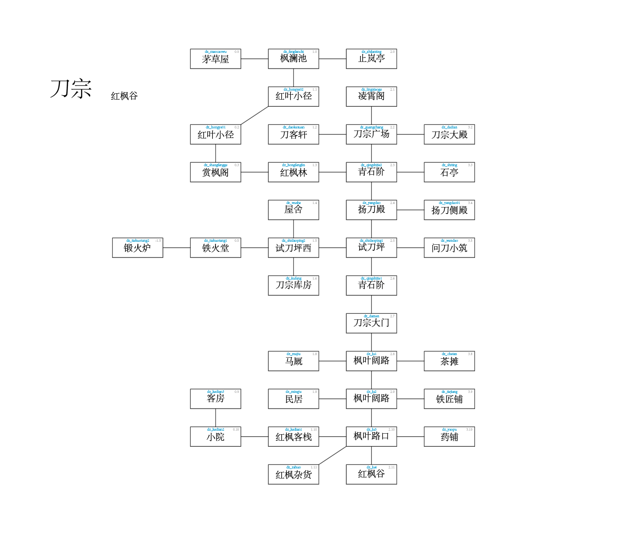
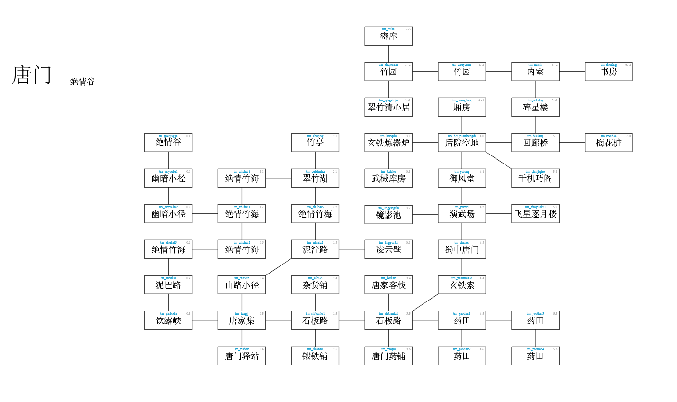

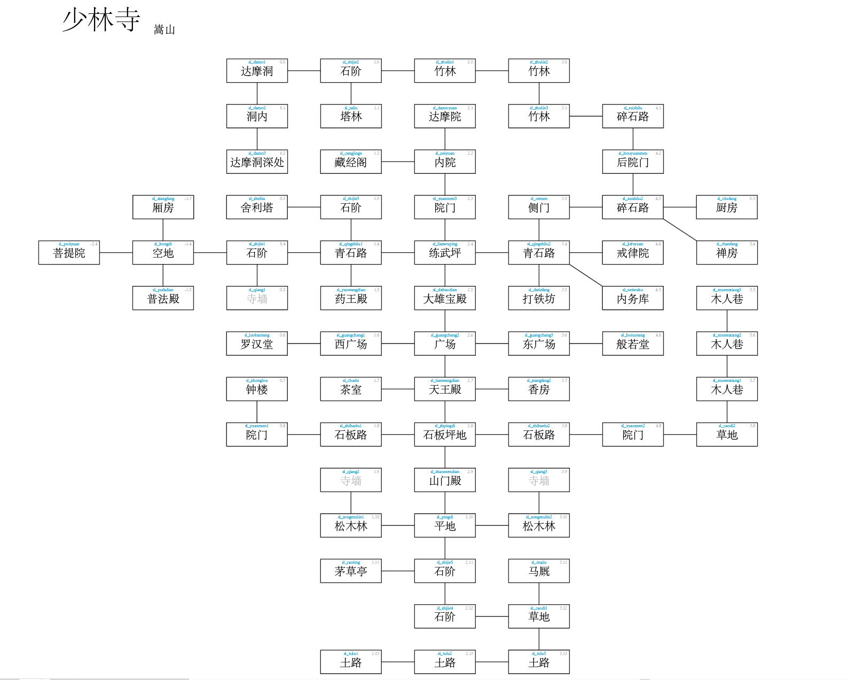

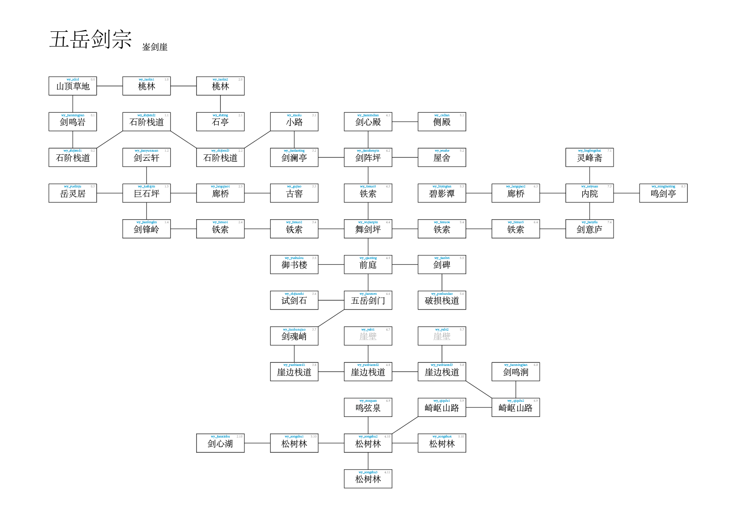
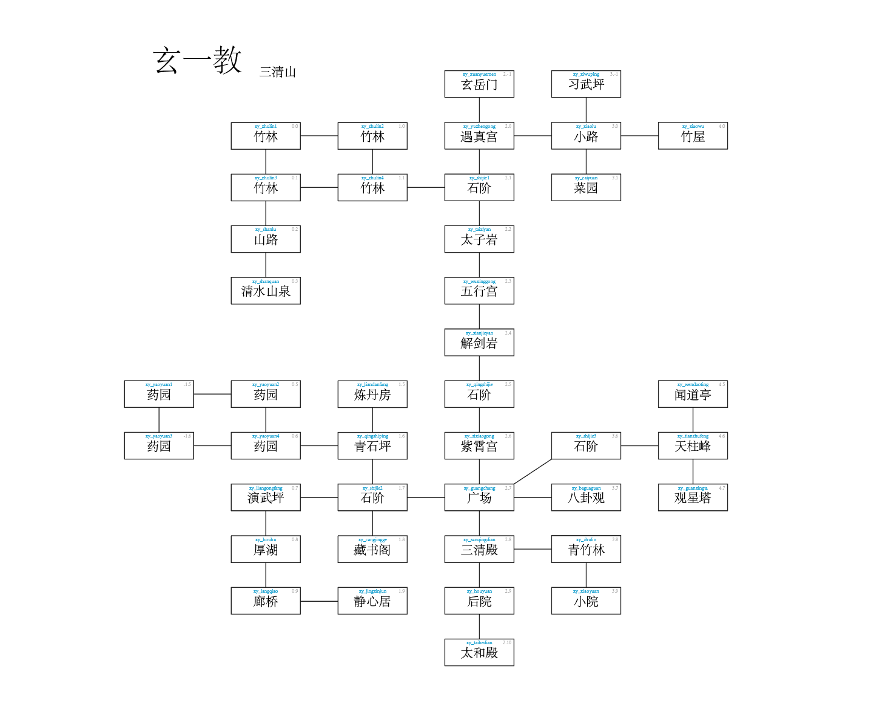

战斗机制
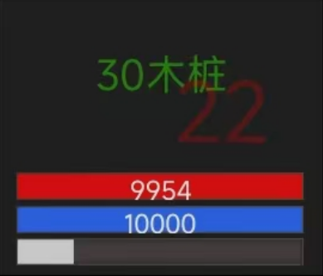

XK战斗机制设想

战斗过程本质上是一种类似回合制的战斗方式 人物有三个条：

气血条
最上面的有数值的红色的是气血，也就是血量值。 气血为零，则角色战斗失败被打倒； 角色在战斗中受伤，血量条里在剩余血量后面会有一段灰色血条，这段灰色血条代表气血上限； 在使用回血类技能以及各种回血手段时，血量最多恢复到当前气血上限。

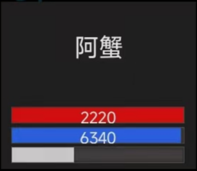
内力条
内力不足时，使用不了主动技能； 通过打坐，内力最大可以恢复到两倍内力上限，可以以两倍内力上限进入战斗； 内力不足加力值时，普通攻击附加内力值变为剩余内力值； 内力为零时，普通攻击附加内力值变为零。

行动条
行动条到满即可向敌方发起一次普通攻击。 行动条能被暂停和清除。

技能条
统一时间只能存在一个技能条 技能条的时间取决于你释放的招式的出招时间。 存在被打断的可能性。 当正在出招时(读条时)，无法使用其他有出招时间的招式。

